TEMP2
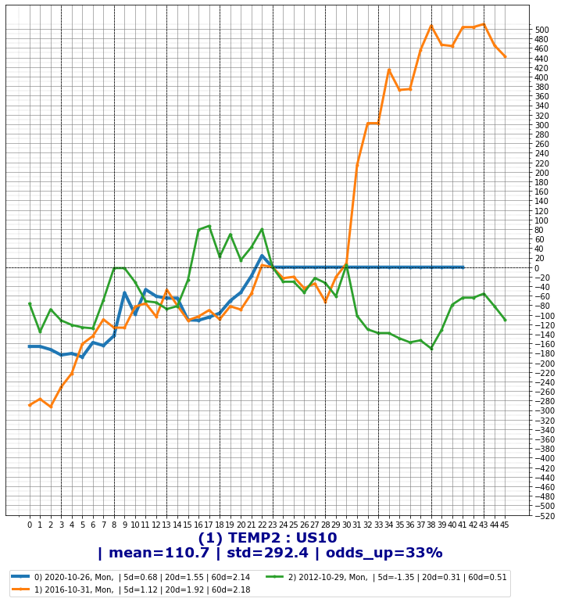
temp

대선일 전주 롱
-6bp에서 숏치고 대선일 청산 가능
2020-10-26
2016-10-31
2012-10-29 |  |  |  |  | 1 | 2 | 3 | 5 | -1 | -2 | -3
 |  |  | 2020-03-25 | 0.392 | -0.077 | -0.089 | -0.028 | -0.03 | 0.061 | 0.027 | 0.055 | -0.104
 |  |  | 2018-06-20 | 0.432 | -0.067 | -0.049 | -0.06 | -0.074 | 0.016 | -0.016 | 0.007 | -0.051
 |  |  | 2020-04-16 | 0.258 | -0.067 | -0.067 | -0.106 | -0.067 | -0.03 | -0.015 | -0.005 | -0.052
 |  |  | 2020-10-19 | 0.33 | -0.065 | -0.074 | -0.107 | -0.125 | -0.013 | -0.064 | -0.054 | -0.001
 |  |  | 2020-04-09 | 0.325 | -0.063 | -0.101 | -0.047 | -0.001 | -0.045 | -0.039 | 0 | -0.024
 |  |  | 2017-03-22 | 0.359 | -0.062 | -0.078 | -0.082 | -0.102 | 0.001 | 0.003 | 0.065 | -0.065
 |  |  | 2017-03-27 | 0.294 | -0.062 | -0.064 | -0.065 | -0.143 | -0.011 | -0.02 | -0.014 | -0.042
 |  |  | 2020-03-26 | 0.331 | -0.061 | -0.138 | -0.15 | -0.065 | -0.034 | -0.006 | -0.01 | -0.055
 |  |  | 2019-10-04 | 0.166 | -0.06 | -0.06 | -0.037 | -0.016 | 0.007 | -0.012 | -0.012 | -0.048
 |  |  | 2019-08-26 | 0.039 | -0.056 | -0.033 | -0.069 | -0.055 | -0.011 | -0.008 | -0.028 | -0.048
 |  |  | 2018-03-21 | 0.433 | -0.053 | -0.027 | -0.046 | 0.004 | 0.008 | 0.03 | 0.018 | -0.083
 |  |  | 2018-12-05 | 0.198 | -0.052 | -0.104 | -0.117 | -0.121 | -0.017 | -0.042 | -0.045 | -0.01
 |  |  | 2018-12-04 | 0.25 | -0.052 | -0.065 | -0.056 | -0.091 | 0.052 | 0.035 | 0.01 | -0.087
 |  |  | 2018-05-29 | 0.424 | -0.052 | -0.044 | -0.047 | -0.036 | -0.015 | -0.028 | -0.058 | -0.024
 |  |  | 2017-06-21 | 0.315 | -0.052 | -0.012 | -0.022 | -4.44E-16 | 0.013 | -0.018 | 4.44E-16 | -0.034
대선일 미국채 방향으로 7일정도 지속된다. 추격매매가능
 |  |  | 2020-04-28 | 0.362 | -0.051 | -0.017 | -0.018 | 0.099 | -0.003 | -0.003 | -0.003 | -0.048
 |  |  | 2020-01-20 | 0.33 | -0.05 | -0.048 | -0.035 | -0.09 | 0.034 | 0.03 | 0.066 | -0.08
 |  |  | 2017-12-28 | 0.315 | -0.047 | -0.064 | -0.071 | -0.069 | 0 | 0 | -0.052 | -0.047
 |  |  | 2016-09-07 | 0.084 | -0.047 | -0.062 | -0.058 | -0.019 | -0.016 | -0.041 | -0.084 | -0.006
 |  |  | 2020-01-28 | 0.218 | -0.046 | -0.046 | -0.046 | -0.078 | 0.017 | 0.009 | -0.003 | -0.055
 |  |  | 2019-12-04 | 0.287 | -0.045 | -0.038 | -0.007 | -2.22E-16 | 0.01 | -0.02 | -0.026 | -0.025
 |  |  | 2020-02-27 | 0.151 | -0.045 | -0.06 | -0.073 | -0.063 | 0.013 | -0.023 | -0.018 | -0.022
 |  |  | 2016-06-24 | 0.109 | -0.045 | -0.039 | -0.015 | 0.013 | -0.004 | -0.009 | -0.011 | -0.036
 |  |  | 2020-05-25 | 0.29 | -0.044 | -0.011 | -0.019 | -0.053 | 0.003 | 0.006 | -0.031 | -0.05
 |  |  | 2016-09-22 | 0.175 | -0.044 | -0.002 | 0.002 | -0.006 | 0.003 | 0.024 | 0.005 | -0.068
 |  |  | 2018-09-20 | 0.375 | -0.044 | -0.039 | -0.039 | -0.044 | -0.047 | -0.047 | -0.047 | 0.003
 |  |  | 2016-12-14 | 0.436 | -0.044 | -0.06 | -0.025 | 0.01 | -0.019 | 0.02 | 0.04 | -0.064

 | 분기말
 | 2020-09-29 | Tue
 | 2019-09-30 | Mon
 | 2018-09-28 | Fri
 | 2017-09-29 | Fri
 | 2016-09-30 | Fri

